关系图
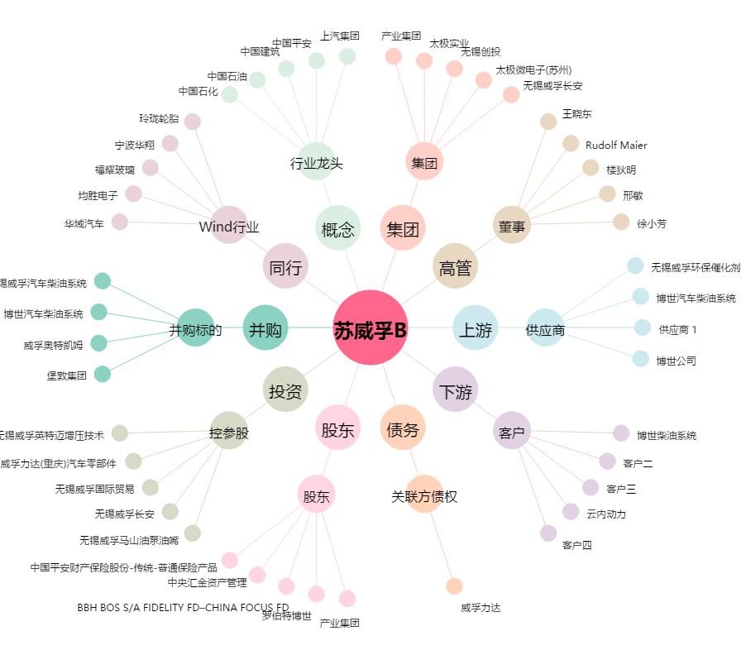
苏威孚B[200581.SZ] - 关系概览图

